Estofados KARAMS
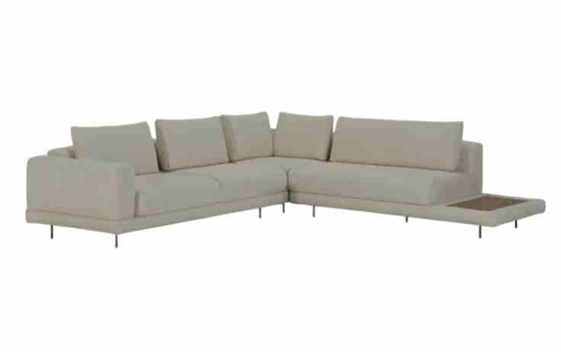
ESTOFADO ÂNKUR | Descrição | Larg | Prof | Altura | G5 | EXW | FOB | A PARTIR DE: G0 | EXW | FOB
 | Módulo (2Ass:110 - 1Br:020) | 2.40 | 1.08 | 0.86 | 4,188 | 838 | 1,720 | 3,518 | 704 | 1,586
 | Módulo (1Ass:110 - 1Me:055) | 1.65 | 1.08 | 0.86 | 2,630 | 526 | 1,132 | 2,249 | 450 | 1,055
 | Puff | 1.10 | 0.80 | 0.45 | 1,434 | 287 | 445 | 1,262 | 252 | 411
 | Puff | 1.30 | 0.80 | 0.45 | 1,527 | 305 | 491 | 1,337 | 267 | 453
 | Puff (1Ass:110 - 1Me:055) | 1.65 | 0.80 | 0.45 | 1,682 | 336 | 570 | 1,545 | 309 | 543
 | Almofada de Encosto | 1.00 | 0.20 | 0.45 | 273 | 55 | 82 | 184 | 37 | 64
 | Almofada de Encosto | 1.00 | 0.20 | 0.45 | 273 | 55 | 82 | 184 | 37 | 64
 | Almofada de Encosto | 1.00 | 0.20 | 0.45 | 273 | 55 | 82 | 184 | 37 | 64

 | TECIDO: SK 5129 / ACAB: NOGUEIRA | MEDIDA TOTAL: 405 x 188

 | PÉS: CAFÉ | TOTAL CONJUNTO: |  |  | 12,280 | 2,456 | 2,484 | 4,605 | 10,463 | 10,490
OBS: PÉ EM METAL PINTADO
OBS: MESA REVESTIDA EM LÂMINA NATURAL
ESTOFADO LASSO | Descrição | Larg | Prof | Altura | G1 | EXW | FOB | A PARTIR DE: G0 | EXW | FOB
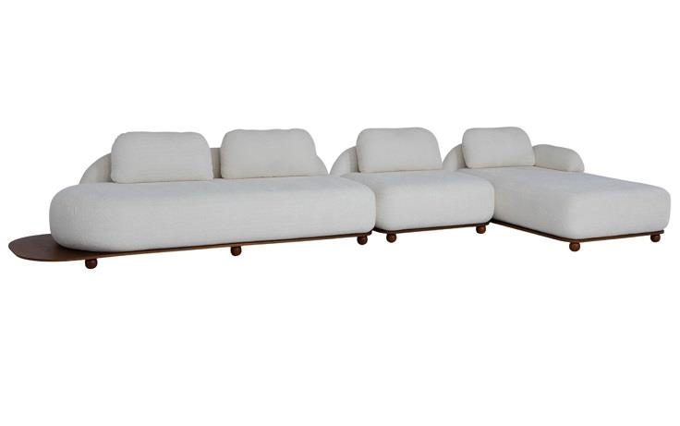
 | Módulo (1Ass:115 - S/br) | 1.15 | 0.94 | 0.78 | 3,397 | 679 | 1,012 | 3,345 | 669 | 1,001
 | Módulo (1Ass:235 - 1Me:030) | 2.65 | 0.94 | 0.78 | 5,454 | 1,091 | 1,859 | 5,354 | 1,071 | 1,839
 | Chaise | 1.15 | 1.75 | 0.78 | 4,005 | 801 | 1,422 | 3,918 | 784 | 1,405
 | Braço Solto | 0.30 | 0.60 | 0.30 | 414 | 83 | 103 | 400 | 80 | 100

 | TECIDO: SK1390 / BASE: MEL | MEDIDA TOTAL: 480 X 175

 |  | TOTAL CONJUNTO: |  |  | 13,270 | 2,654 | 4,395 | 4,395 | 13,016 | 2,603
PEÇA ASSINADA DESIGN:
JOÃO V. DEMELE
ESTOFADO MIWA | Descrição | Larg | Prof | Altura | G1 | EXW | FOB | A PARTIR DE: G0 | EXW | FOB
 | Tapeçado - Bipartido (1 Ass:246 - 2Br:20) - 8 almofadas | 2.86 | 0.98 | 0.87 | 7,498 | 1,500 | 2,465 | 7,320 | 1,464 | 2,430
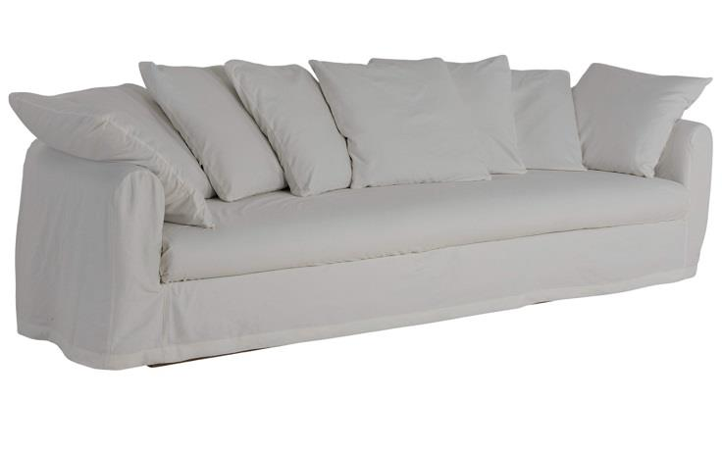
 | Capa Inteira (1 Ass246 - 2Br:20) - 8 Almofadas | 2.86 | 0.98 | 0.87 | 2,032 | 406 | 2,338 | 2,032 | 406 | 2,338

 | TECIDO: SK1397 / ACAB:CARVALHO | MEDIDA TOTAL: 3,00

 | CAPA: SK3195
 |  | TOTAL CONJUNTO: |  |  | 9,529 | 1,906 | 4,803 | 4,803 | 9,352 | 1,870

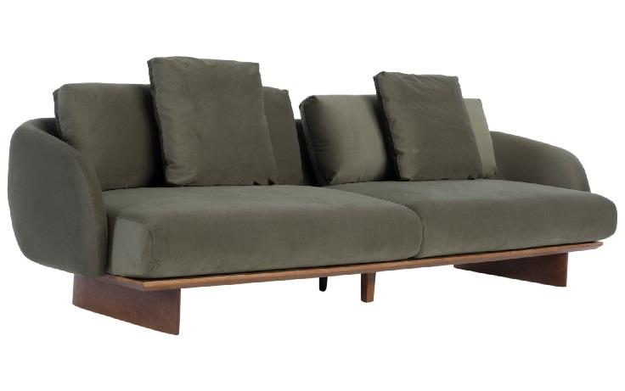
ESTOFADO MÔA | Descrição | Larg | Prof | Altura | G4 | EXW | FOB | A PARTIR DE: G0 | EXW | FOB
 | Bipartido (2Ass:130 - 2Br:015) | 2.90 | 1.02 | 0.90 | 6,864 | 1,373 | 2,580 | 6,208 | 1,242 | 2,449

 | TECIDO: SK4184 / ACAB: MEL | MEDIDA TOTAL: 2,90

PEÇA ASSINADA DESIGN: |  | TOTAL CONJUNTO: |  |  | 6,864 | 1,373 | 2,580 | 2,580 | 6,208 | 1,242
LUCIANO SANTELLI
ESTOFADO NINHO | Descrição | Larg | Prof | Altura | G5 | EXW | FOB | A PARTIR DE: G0 | EXW | FOB
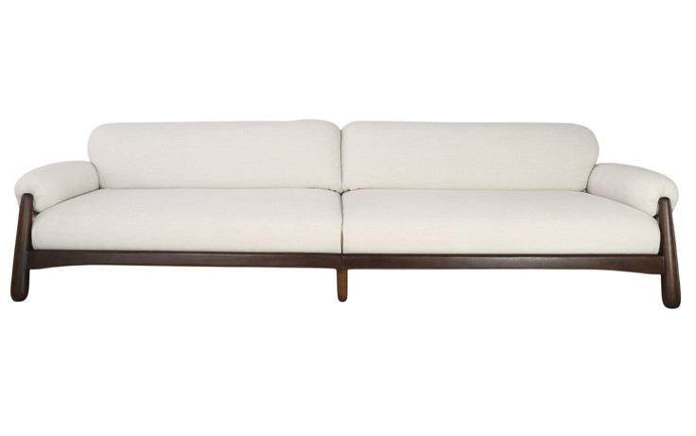
 | Módulo (1Ass:137 - 1Br:023) | 1.60 | 1.02 | 0.80 | 5,819 | 1,164 | 1,682 | 5,250 | 1,050 | 1,569
 | Módulo (1Ass:137 - 1Br:023) | 1.60 | 1.02 | 0.80 | 5,819 | 1,164 | 1,682 | 5,250 | 1,050 | 1,569

 | TECIDO: SK5111 / ACAB: IMBUIA | MEDIDA TOTAL: 3,20

PEÇA ASSINADA DESIGN: |  | TOTAL CONJUNTO: |  |  | 11,638 | 2,328 | 3,365 | 3,365 | 10,501 | 2,100
LUCIANO SANTELLI
ESTOFADO TIBAGI | Descrição | Larg | Prof | Altura | G5 | EXW | FOB | A PARTIR DE: G0 | EXW | FOB
 | Módulo (1Ass:095 - 1Br:025) | 1.20 | 0.95 | 0.93 | 3,477 | 695 | 1,115 | 2,994 | 599 | 1,018
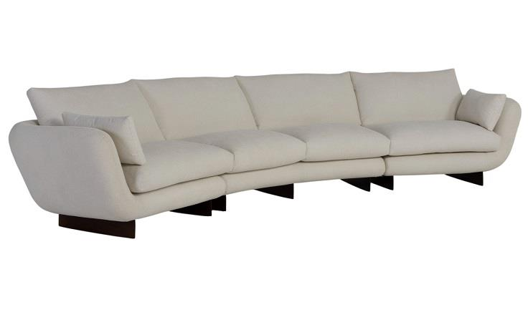
 | Módulo Curvo | 2.10 | 1.14 | 0.93 | 5,488 | 1,098 | 1,980 | 4,689 | 938 | 1,820
 | Módulo (1Ass:095 - 1Br:025) | 1.20 | 0.95 | 0.93 | 3,477 | 695 | 1,115 | 2,994 | 599 | 1,018

 | TECIDO: SK5134 / ACAB: IMBUIA | MEDIDA TOTAL: 450

PEÇA ASSINADA DESIGN: |  | TOTAL CONJUNTO: |  |  | 12,441 | 2,488 | 4,210 | 4,210 | 10,677 | 2,135
JOÃO DEMELE

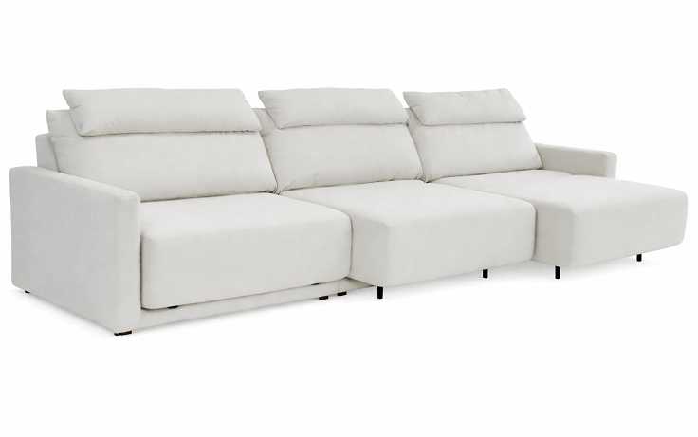
ESTOFADO ZENITH | Descrição | Larg | Prof | Altura | G6 | EXW | FOB | A PARTIR DE: G0 | EXW | FOB
 | MODULO (1ASS:100 - 1BR:012) | 1.12 | 1.04 | 1.00 | 3,450 | 690 | 1,149 | 2,658 | 532 | 991
 | MODULO (1ASS:100 - S/BR) | 1.10 | 1.04 | 1.00 | 2,945 | 589 | 1,040 | 2,341 | 468 | 919
 | MODULO (1ASS:100 - 1BR:012) | 1.12 | 1.04 | 1.00 | 3,450 | 690 | 1,149 | 2,658 | 532 | 991

 | MECANISMO 3 ASSENTOS (NÃO HÁ DESCONTO NO MECANISMO) |  |  |  | 4,802 | 960 | 960 | 4,802 | 960 | 960
 | TECIDO: SK 6058 | MEDIDA TOTAL: 3,34

OBS: DISPONÍVEL APENAS COM AUTOMAÇÃO
PEÇA ASSINADA DESIGN: | OBS: PROFUNDIDADE ABERTA: 1,56M | TOTAL CONJUNTO: |  |  | 14,648 | 2,930 | 4,299 | 4,299 | 12,459 | 2,492
ESTUDIO KARAMS

POLTRONA KARAMS
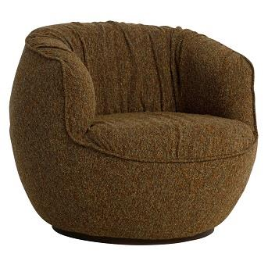
POLTRONA ALENTO | Descrição | Larg | Prof | Altura | G8 | EXW | FOB | A PARTIR DE: G0 | EXW | FOB
 | POLTRONA GIRATORIA | 0.90 | 0.93 | 0.77 | 2,462 | 492 | 746 | 1,851 | 370 | 624

 |  |  | SK852

PEÇA ASSINADA DESIGN: | BASE: CAFÉ
JOÃO V. DEMELE
POLTRONA DENGO | Descrição | Larg | Prof | Altura | G8 | EXW | FOB | A PARTIR DE: G0 | EXW | FOB
 | POLTRONA | 1.16 | 1.05 | 0.78 | 4,569 | 914 | 1,290 | 3,345 | 669 | 1,045
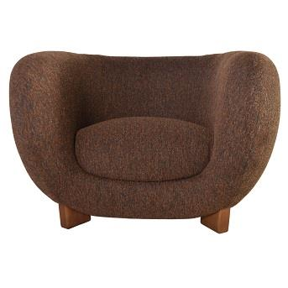

 |  |  | SK858

 | BASE: MEL
JULIA TAINÁ
POLTRONA KENJI | Descrição | Larg | Prof | Altura | G4 | EXW | FOB | A PARTIR DE: G0 | EXW | FOB
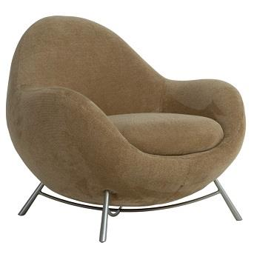
 | POLTRONA | 0.94 | 0.87 | 0.81 | 2,502 | 500 | 762 | 2,210 | 442 | 703

 |  |  | SK4170
PEÇA ASSINADA DESIGN: | BASE: CHAMPAGNE

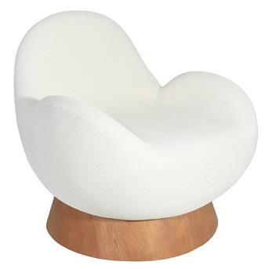
POLTRONA MUSH | Descrição | Larg | Prof | Altura | G15 | EXW | FOB | A PARTIR DE: G0 | EXW | FOB
https://www.instagram.com/luciano_santelli/ | POLTRONA GIRATORIA |  | 0.90 | 0.75 | 4,854 | 971 | 1,247 | 3,390 | 678 | 954

 |  |  | SK15014
PEÇA ASSINADA DESIGN: | ACAB: CASTANHO
ESTUDIO GALHO
POLTRONA NINHO | Descrição | Larg | Prof | Altura | G1 | EXW | FOB | A PARTIR DE: G0 | EXW | FOB
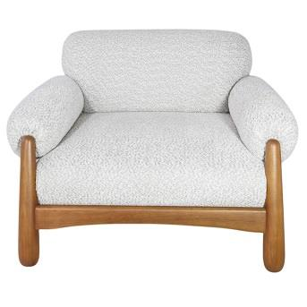
 | POLTRONA | 1.14 | 1.02 | 0.80 | 4,530 | 906 | 1,274 | 4,477 | 895 | 1,263

 |  |  | SK1391

PEÇA ASSINADA DESIGN: | BASE: MEL

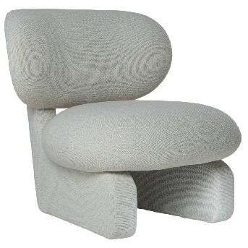
POLTRONA SEMENTE | Descrição | Larg | Prof | Altura | G7 | EXW | FOB | A PARTIR DE: G0 | EXW | FOB
 | POLTRONA | 0.84 | 0.93 | 0.82 | 3,794 | 759 | 1,012 | 2,989 | 598 | 851

 |  |  | SK738

PEÇA ASSINADA DESIGN: | ACAB: IMBUIA
JULIA TAINÁ

COMPLEMENTOS
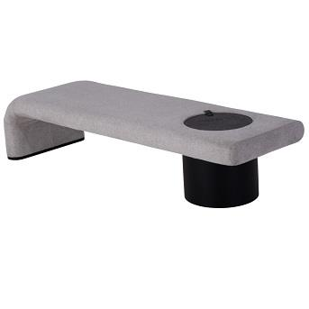
BANCO TORUS | Descrição | Larg | Prof | Altura | G4 | EXW | FOB | A PARTIR DE: G0 | EXW | FOB
 | BANCO | 1.90 | 0.60 | 0.46 | 3,166 | 633 | 831 | 2,931 | 586 | 784

 |  |  |  | SK4167
 | ACAB: EBANO
PEÇA ASSINADA DESIGN:
LUCIANO SANTELLI
CAMA KAORI | Descrição | Larg | Prof | Altura | G5 | EXW | FOB | A PARTIR DE: G0 | EXW | FOB
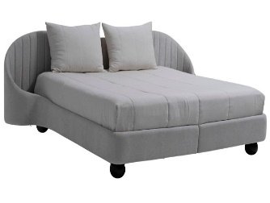
 | KING SIZE | 2.80 | 2.18 | 1.05 | 7,642 | 1,528 | 4,065 | 6,472 | 1,294 | 3,831
 | MINI TOTEM |  |  |  | 384 | 77 | 77 | 384 | 76.8 | 76.8
 | MINI TOTEM |  |  |  | 384 | 77 | 77 | 384 | 76.8 | 76.8
 | TOTEM NÃO TEM DESCONTO
 |  |  |  | SK5139

PEÇA ASSINADA DESIGN: | ACAB: EBANO
 |  |  |  |  | 8,410 | 1,682 | 4219.005 | 4,219 | 7,240 | 3984.915
PUFF TOAD | Descrição | Larg | Prof | Altura | G5 | EXW | FOB | G1 | EXW | FOB | A PARTIR DE: G0 | EXW | FOB
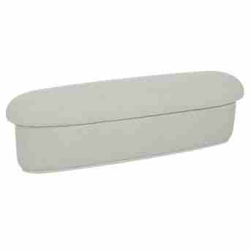
 | PUFF | 0.58 | 0.50 | 0.45 | 711 | 142 | 194 | 583 | 117 | 168 | 562 | 112 | 164

 |  |  | SK1378 / SK 5136

PEÇA ASSINADA DESIGN:
JOÃO V. DEMELE

